상품제안서
[43X39X20]메쉬가방 /비치가방/망사가방 대형 | 상품코드: F27414

 |  |  |  |  |  |  | 02-412-0044 | www.easy1.co.kr
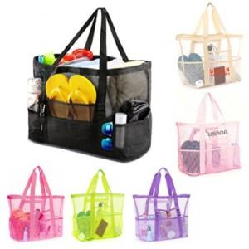

【상세/제작정보】 | 기본수량 미만 인쇄불가. 인쇄 문의.

【인쇄/포장옵션】 | 풀칼라 / OPP(비닐)

【공급단가】 | 수량 | 100~ | 300~ | 500~ | 1,000~ | 3,000~
*VAT별도 | 단가 | 5,040원 | 4,950원 | 4,830원 | 4,740원 | 4,620원

【상품 URL】 | https://dev.easy1.co.kr:443/src/goods_detail.php?gdno=27414

